調査票
（記入者情報入力欄）
区分 |  | 項目 |  | 入力欄 |  |  |  |  | 備考
事業 番号 |  | 自治体番号（５桁） |  |  |  |  |  |  | 自治体番号を記入してください。
 |  | 枝番（自治体内） |  |  |  |  |  |  | 枝番（自治体内）を記入してください。
事業 名称 |  | 都道府県名称 |  |  |  |  |  |  | 都道府県名称を記入してください。
 |  | 郡名称 |  |  |  |  |  |  | 群名称があれば記入してください。
 |  | 自治体名称 |  |  |  |  |  |  | 自治体名称を記入してください。
 |  | 事業名称 |  |  |  |  |  |  | 事業名称を記入してください。
 |  | 経営主体名称 |  |  |  |  |  |  | 経営主体名称を記入してください。
記入者欄 |  | 記入者 |  |  |  |  |  |  | ご担当者名を記入してください。
 |  | 担当部署 |  |  |  |  |  |  | ご担当の部署名を記入してください。
 |  | 連絡先（電話） |  |  |  |  |  |  | 連絡先電話番号を記入してください。
 |  | 連絡先（メール） |  |  |  |  |  |  | 連絡先メールアドレスを記入してください。

（1）水道施設台帳整備状況について

設問（1）水道施設台帳整備状況について
 | 水道施設台帳（※）の整備状況についてご回答ください。
 |  | 【選択肢】 |  |  |  | 【選択欄】
 |  | ①整備している
 |  | ②概ね整備している
 |  | ③あまり整備していない
 |  | ④整備していない

 | （※）水道施設台帳について
 |  | 本調査において水道施設台帳とは、水道施設の位置、構造、設置時期等の施設管理上の重要と考えられる基礎的事項を記載したもので、調書と図面等で構成され、以下に示す整備が必要な情報を満たしたものとする。

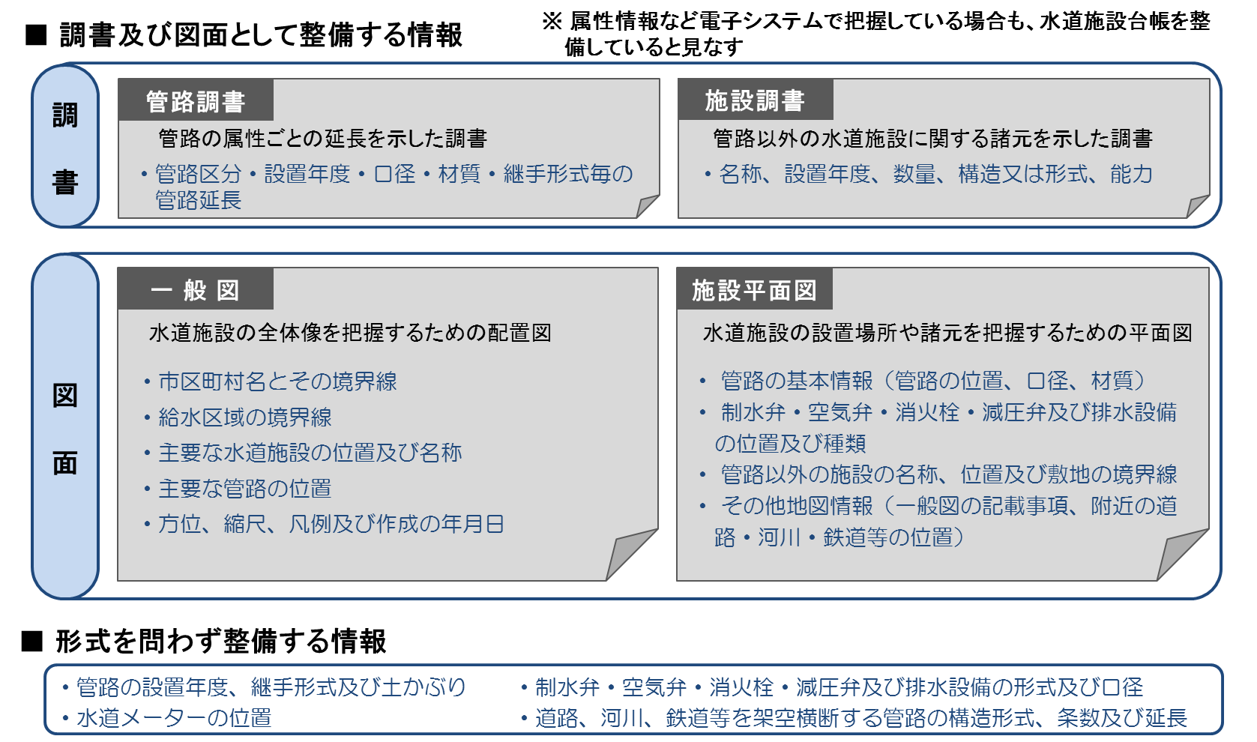

設問（2）管路情報について
 | 管路情報はどのように管理していますか。
 |  | 【選択肢】 |  |  |  | 【選択欄】
 |  | ①マッピングシステム
 |  | ②紙
 |  | ③マッピングシステムと紙が混在
 |  | ④管理していない

設問（3）管路以外の水道施設情報について
 | 管路以外の水道施設情報はどのように管理していますか。
 |  | 【選択肢】 |  |  |  | 【選択欄】
 |  | ①施設データの管理システム
 |  | ②紙
 |  | ③施設データの管理システムと紙が混在
 |  | ④管理していない

（設問２）若しくは（設問３）で②～④と回答した方は、「設問（4）資料保有状況について」に進んでください。
（それ以外の場合は、、「設問（5）水道施設台帳作成支援事業へのニーズ調査」に進んでください。）

（2）水道施設台帳作成に必要となる資料の保有状況について

 | 水道施設台帳作成には、現有水道施設の情報を記した資料が必要となります。【参考表参照】
 | また、保有されている資料の内容とデータ形式によっては、水道施設台帳作成に要する作業や費用は大きく
 | 変わります。
 | 水道施設台帳作成に際して、貴事業体で保有されている資料の種類と形式についてご回答ください。

設問（4）資料保有状況について
 | 以下の資料について保有状況をご回答ください。

 | 区分 | 種類 | 必要資料 |  |  | 無 | 有 | 一部 有 | 形式（※2） | 具体名称（※3）
 | 調書 | 施設調書 | 施設竣工図書
 |  |  | 認可申請書（位置規模構造）
 |  |  | 現場調査結果（写真等）
 |  |  | 施設調書
 |  | 管路調書 | 管路竣工図書
 |  |  | 管路図
 |  |  | 管路調書
 | 図面（※1） | 一般図 | 認可申請書（添付図）
 |  |  | その他一般図
 |  | 施設平面図 | 認可申請書（添付図）
 |  |  | 施設竣工図書
 |  |  | 水道検針台帳/給水台帳
 |  |  | 建造物の所在を示す地図 | 国土地理院地図
 |  |  |  | 上記以外
 | （※1）図面の電子データとは、CADデータ等を示し、スキャンデータは含みません。
 | （※2）一部紙、一部電子データの場合は、「紙」「電子データ」両方にチェックを入れてください。
 | （※3）具体名称は、主なものを例示してください。
 | 【参考表】 水道施設台帳作成に必要となる資料（例）

（3）水道施設台帳作成支援事業へのニーズ調査

 | 水道施設台帳は、水道法改正案が成立されれば、法施行の日から3年を超えない期間内で、整備が義務付けられることになります。 水道施設台帳に整理される情報は、水道の施設・資産にかかる基礎情報であり、アセットマネジメントを踏まえた持続可能な経営計画を策定するために重要であると同時に、公営企業会計に必要な固定資産台帳の整備にも活用できる可能性があります。 また、現在各事業体様に毎年回答いただいている簡易水道統計情報の代替となる可能性もあります。

 | このため、全国簡易水道協議会では、以下の内容について有償にて会員事業体様の支援事業を検討しています。

 | 【支援内容（案）】
 | 1） | 水道法改正に伴い義務化される水道施設台帳の作成支援
 | 2） | 水道法改正に伴い義務化される水道施設台帳の更新支援
 | 3） | 水道施設台帳データの集計・管理
 |  | 水道施設台帳データのエラーチェックや、過去データの管理を代行します。
 | 4） | 水道施設台帳データによる簡易水道統計の入力作業代行
 |  | 毎年実施している簡易水道統計の入力作業を代行します。（ただし、1),2)の業務を支援した場合に限る。）
 | 5） | その他必要な支援

設問（5）水道施設台帳作成支援事業の必要性について
 | 貴事業体では、上記支援内容について必要としていますか。
 | 必要性の有無について回答し、その理由があれば記入してください。
 | また、5）その他について「必要」と選択された場合は、その内容について記入してください。

 | 番号 | 説明 |  |  | 不要 | 必要 | 理由
 | 1） | 作成支援
 | 2） | 更新支援
 | 3） | データ管理
 | 4） | 簡水統計入力代行
 | 5） | その他

 | その他の内容

（4）その他水道施設台帳に関連する要望事項

 | その他要望事項等ありましたら下記にご記入ください。

